base_RNA
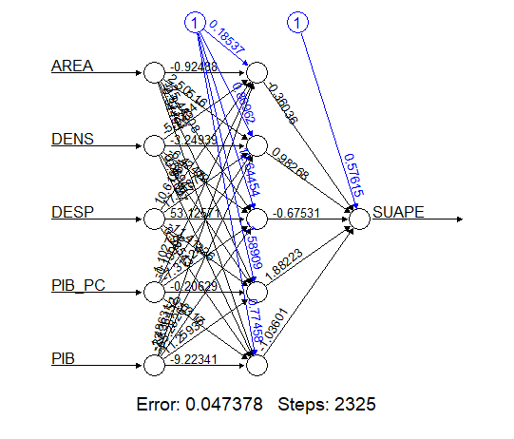
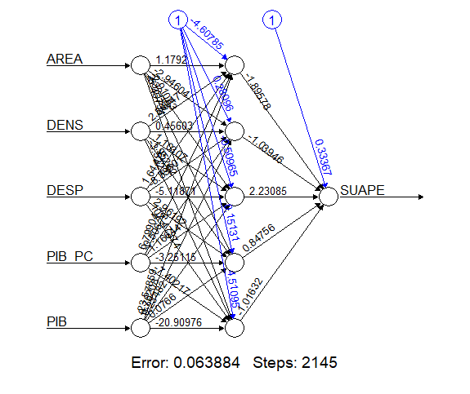
SUAPE | AREA | DENS | DESP | PIB_PC | PIB
24,363.19 | 34,090.95 | 13.51 | 1,233,369.20 | 36,541.49 | 16.82 | PIB | 140,728.00 |  |  |  | PIB.PC | 16,722.00 |  |  |  | POP | 2024 | 9,839,610.00
424.49 | 11,699.15 | 8.19 | 232,921.50 | 40,328.81 | 3.86 | PE | 155,143.00 | 0.10243164118 | 1.1024316412 |  | PE | 16,796.00 | 0.0044253079775 | 1.004425308 |  | PE | 2034 | 10,243,275.00 | 0.40% | a.a.
260.54 | 8,835.15 | 41.28 | 740,733.11 | 26,119.02 | 9.53 |  | 156,964.00 | 0.011737558253 | 1.0117375583 |  |  | 17,783.00 | 0.058763991427 | 1.0587639914 |  |  | 2039 | 10,343,143.00 | 0.33% | a.a.
2,699.78 | 11,401.09 | 181.01 | 4,366,978.28 | 45,782.75 | 94.48 |  | 167,345.00 | 0.066136184093 | 1.0661361841 |  |  | 19,170.00 | 0.077995838722 | 1.0779958387 |  |  | 2060 | 9,945,508.00 | 0.03% | a.a.
26.50 | 187.83 | 338.44 | 117,352.79 | 30,668.86 | 1.95 |  | 181,610.00 | 0.085243060743 | 1.0852430607 |  |  | 19,623.00 | 0.023630672926 | 1.0236306729
192.00 | 332.25 | 43.35 | 25,752.37 | 14,720.30 | 0.21 |  | 186,352.00 | 0.026110896977 | 1.026110897 |  |  | 20,702.00 | 0.054986495439 | 1.0549864954
2,246.30 | 583.06 | 1,779.87 | 2,532,501.28 | 32,739.65 | 33.98 |  | 197,853.00 | 0.061716536447 | 1.0617165364 |  |  | 20,101.00 | -0.029031011496 | 0.9709689885
230.60 | 577.28 | 143.93 | 179,285.43 | 24,676.75 | 2.05 |  | 193,307.00 | -0.022976654385 | 0.97702334562 |  |  | 22,823.00 | 0.13541614845 | 1.1354161485
175.76 | 1,391.29 | 622.66 | 2,669,283.43 | 27,430.28 | 23.76 |  | 220,814.00 | 0.14229696804 | 1.142296968 |  |  |  |  | 4.54% | a.a.
69.38 | 480.24 | 167.93 | 197,501.40 | 47,245.19 | 3.81 |  |  |  | 5.79% | a.a.
3.04 | 1,227.20 | 61.21 | 185,621.26 | 22,637.56 | 1.70 |  |  |  | 5.79% | a.a.
780.20 | 1,223.25 | 290.77 | 567,292.53 | 28,229.51 | 10.04 | SH4: 2009
1,717.47 | 312.35 | 7,775.52 | 6,525,657.82 | 27,164.45 | 65.97 | IMPORT DE FRIOS E CONG. | 2025 | 2026 | 2027 | 2028 | 2029 | 2030 | 2031 | 2032 | 2033 | 2034 | 2035 | 2036 | 2037 | 2038 | 2039 | 2040 | 2041 | 2042 | 2043 | 2044 | 2045 | 2046 | 2047 | 2048 | 2049 | 2050 | 2051 | 2052 | 2053 | 2054 | 2055 | 2056 | 2057 | 2058 | 2059 | 2060
50.40 | 624.61 | 67.33 | 90,370.31 | 16,353.68 | 0.69 |  | Ano 0 | Ano 1 | Ano 2 | Ano 3 | Ano 4 | Ano 5 | Ano 6 | Ano 7 | Ano 8 | Ano 9 | Ano 10 | Ano 11 | Ano 12 | Ano 13 | Ano 14 | Ano 15 | Ano 16 | Ano 17 | Ano 18 | Ano 19 | Ano 20 | Ano 21 | Ano 22 | Ano 23 | Ano 24 | Ano 25 | Ano 26 | Ano 27 | Ano 28 | Ano 29 | Ano 30 | Ano 31 | Ano 32 | Ano 33 | Ano 34 | Ano 35
1,249.80 | 160.56 | 465.60 | 175,778.48 | 30,381.03 | 2.27 |  | 38,972 | 41,230 | 43,618 | 46,145 | 48,818 | 51,645 | 54,637 | 57,802 | 61,150 | 64,693 | 68,440 | 72,405 | 76,599 | 81,036 | 85,730 | 90,696 | 95,950 | 101,508 | 107,388 | 113,609 | 120,190 | 127,152 | 134,518 | 142,310 | 150,554 | 159,275 | 168,501 | 178,262 | 188,588 | 199,512 | 211,070 | 223,296 | 236,231 | 249,915 | 264,392 | 279,708
25.00 | 1,600.36 | 81.93 | 239,926.55 | 13,547.33 | 1.78
11.51 | 258.79 | 1,105.62 | 522,709.24 | 18,381.08 | 5.26
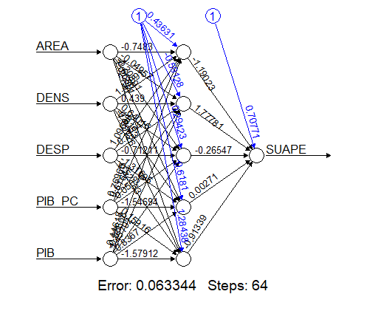
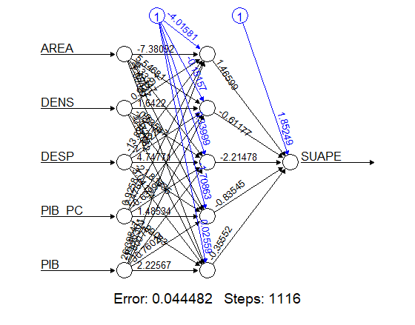
88.81 | 105.07 | 2,231.91 | 657,108.10 | 53,410.24 | 12.53
225.00 | 435.87 | 35.04 | 33,925.60 | 34,273.12 | 0.52
1,385.28 | 842.64 | 64.25 | 219,614.33 | 175,103.17 | 9.48
0.01 | 724.84 | 109.15 | 130,286.86 | 13,494.44 | 1.07
74.70 | 124.01 | 2,037.93 | 385,729.95 | 25,121.67 | 6.35
71.83 | 2,099.33 | 126.03 | 519,898.75 | 26,570.03 | 7.03
1,376.13 | 167.40 | 4,488.03 | 2,087,214.04 | 26,972.28 | 20.26
290.68 | 29.87 | 2,226.73 | 225,136.87 | 45,182.89 | 3.01 | CÁLCULOS REALIZADOS EM LINGUGEM R (Anexo ao EVTEA)
11.44 | 591.66 | 708.82 | 892,403.18 | 25,066.11 | 10.51
1,105.08 | 210.04 | 3,970.27 | 1,921,360.54 | 26,936.78 | 22.46
79.50 | 402.75 | 118.33 | 83,188.32 | 13,646.91 | 0.65
1,044.99 | 445.39 | 456.77 | 597,762.03 | 65,022.05 | 13.23
222.34 | 39.12 | 198.13 | 30,565.26 | 33,213.32 | 0.26
164.46 | 147.02 | 539.35 | 127,645.63 | 20,496.82 | 1.63
1,065.00 | 923.15 | 409.52 | 617,694.33 | 23,456.58 | 8.87
240.79 | 258.72 | 2,489.28 | 1,100,876.65 | 22,680.83 | 14.61
306.51 | 130.57 | 234.72 | 57,721.77 | 21,071.46 | 0.65
21.00 | 41.30 | 8,474.00 | 564,477.78 | 14,700.91 | 5.14
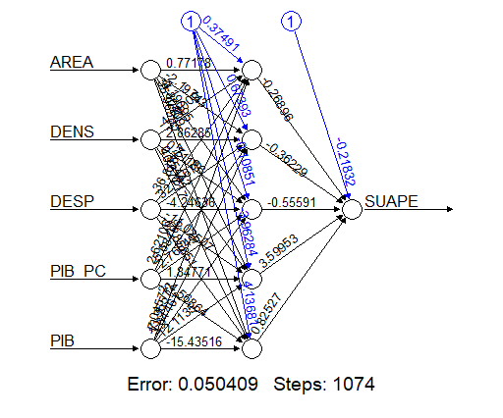
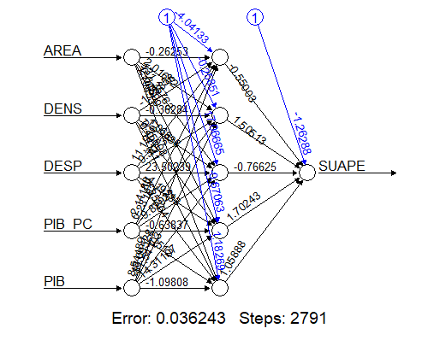
627.65 | 339.40 | 160.82 | 135,059.74 | 14,497.54 | 0.79
58.78 | 4,561.87 | 84.79 | 604,499.95 | 22,244.46 | 8.60
22,053.44 | 218.84 | 6,803.60 | 4,359,406.35 | 33,094.37 | 49.27
52.00 | 335.31 | 293.03 | 157,045.08 | 17,222.96 | 1.69
78.00 | 335.31 | 293.03 | 157,045.08 | 17,222.96 | 1.69
444.11 | 345.66 | 678.99 | 541,162.19 | 25,248.44 | 5.93
7,863.82 | 509.32 | 1,880.77 | 2,223,470.58 | 26,642.20 | 25.52
11.79 | 235.85 | 85.15 | 38,593.31 | 13,337.96 | 0.27
22.13 | 293.82 | 319.68 | 136,916.69 | 18,806.12 | 1.77
10.66 | 155.02 | 1,240.69 | 257,530.34 | 17,219.66 | 3.31
4.94 | 785.42 | 382.43 | 979,305.40 | 109,866.84 | 33.00
444.40 | 1,304.43 | 472.45 | 1,099,658.83 | 27,691.08 | 17.07
451.10 | 57.94 | 3,509.22 | 474,285.94 | 35,778.64 | 7.27
437.00 | 693.44 | 3,486.49 | 5,674,145.32 | 21,706.06 | 52.48
115.84 | 201.53 | 568.45 | 293,260.80 | 46,196.74 | 5.29
1,513.60 | 1,164.06 | 95.95 | 331,538.25 | 82,570.25 | 9.22
571.55 | 331.35 | 6,988.18 | 10,036,417.54 | 41,818.32 | 96.83
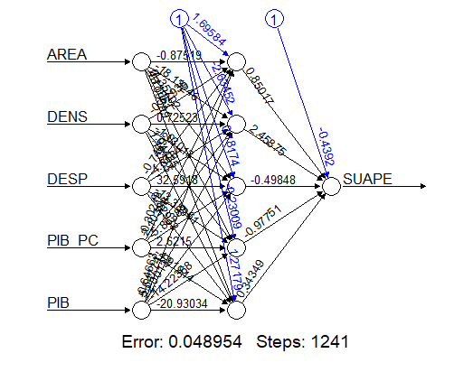
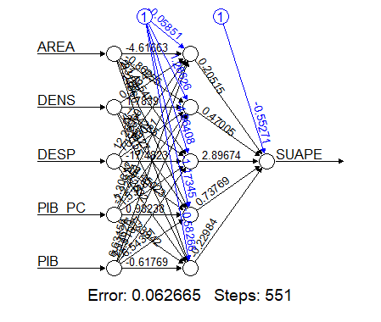
1,636.05 | 344.06 | 1,197.01 | 1,363,402.09 | 73,624.78 | 30.32
21.88 | 1,258.48 | 69.42 | 156,263.63 | 24,518.79 | 2.14
64.65 | 630.71 | 47.82 | 57,678.24 | 38,451.85 | 1.16
569.44 | 370.25 | 355.50 | 211,192.19 | 23,881.55 | 3.14
7,912.78 | 194.75 | 3,193.20 | 1,632,664.77 | 54,136.41 | 33.67
1,208.11 | 221.25 | 473.38 | 171,355.00 | 18,029.42 | 1.89
21.00 | 177.35 | 71.57 | 32,841.79 | 85,067.72 | 1.08
25.00 | 1,435.75 | 376.64 | 1,571,853.68 | 35,145.34 | 19.01
181.61 | 157.07 | 89.90 | 40,979.42 | 42,951.23 | 0.61
154.38 | 429.31 | 260.18 | 468,838.77 | 216,092.40 | 24.14
50.00 | 2,874.34 | 31.25 | 247,035.03 | 39,932.30 | 3.59
495.00 | 2,451.11 | 7.00 | 56,992.03 | 98,918.71 | 1.70
515.20 | 542.80 | 280.43 | 428,322.74 | 69,478.81 | 10.58
365.66 | 155.11 | 2,126.26 | 379,009.89 | 15,177.16 | 5.01
10.80 | 302.45 | 427.77 | 238,256.27 | 30,474.48 | 3.94
51.50 | 1,295.27 | 9.11 | 37,925.87 | 83,678.44 | 0.99
548.58 | 312.17 | 19.79 | 14,617.48 | 22,619.95 | 0.14
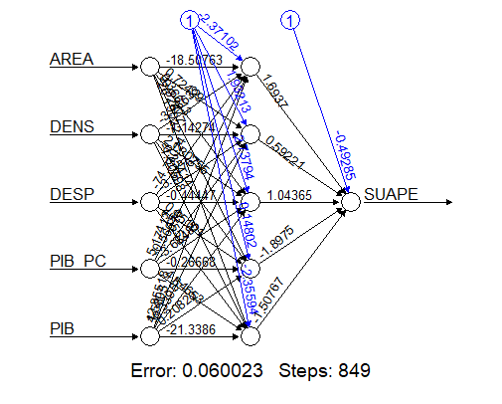
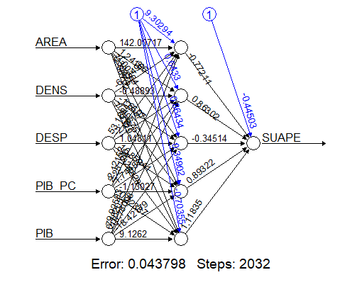
1.00 | 828.04 | 91.16 | 157,536.64 | 36,734.42 | 2.77
7,515.72 | 4,115.21 | 173.31 | 2,038,217.90 | 61,038.02 | 43.53
3,107.44 | 279.72 | 1,263.74 | 527,566.91 | 35,444.12 | 12.53
26.46 | 3,496.26 | 47.70 | 470,722.35 | 44,705.34 | 7.46
760.40 | 97.12 | 3,324.33 | 1,508,160.74 | 85,035.67 | 27.46
50.39 | 78.99 | 6,116.19 | 612,697.53 | 17,156.71 | 8.29
166.91 | 4,032.49 | 119.91 | 1,663,244.70 | 72,243.98 | 34.93
15,466.22 | 467.32 | 1,729.36 | 2,369,382.24 | 57,170.07 | 46.20
24.29 | 1,106.69 | 91.30 | 296,249.45 | 32,533.22 | 3.29
40.00 | 82.25 | 295.40 | 78,865.22 | 56,826.17 | 1.38
2,070.00 | 75.93 | 1,850.76 | 288,190.15 | 28,636.92 | 4.02
216.00 | 1,099.34 | 117.90 | 417,280.43 | 80,712.15 | 10.46
4,224.57 | 1,200.33 | 5,174.60 | 26,572,047.26 | 53,078.23 | 329.68
0.91 | 603.63 | 68.46 | 114,148.40 | 30,081.80 | 1.24
2,740.08 | 248.16 | 3,613.57 | 1,051,761.39 | 18,504.81 | 16.59
23.33 | 322.84 | 242.68 | 250,872.14 | 76,977.41 | 6.03
48.00 | 182.11 | 1,436.33 | 825,227.07 | 71,551.44 | 18.72
3,934.53 | 348.93 | 38.39 | 45,954.51 | 69,966.95 | 0.94
231.41 | 274.90 | 69.10 | 60,227.67 | 103,778.69 | 1.97
309.36 | 495.38 | 216.42 | 248,791.51 | 46,520.49 | 4.99
1,199.25 | 2,091.20 | 166.44 | 805,933.74 | 46,976.49 | 16.35
2.00 | 197.58 | 1,175.28 | 356,978.85 | 22,842.86 | 5.30
37.06 | 434.89 | 4,078.53 | 8,029,191.26 | 49,907.02 | 88.52
1.45 | 116.68 | 1,275.93 | 198,791.35 | 31,927.39 | 4.75
1,107.40 | 609.19 | 468.51 | 873,653.37 | 73,534.49 | 20.99
12.74 | 735.11 | 131.50 | 257,972.59 | 39,597.05 | 3.83
795.54 | 3,168.09 | 57.48 | 358,585.03 | 45,219.68 | 8.23
528.31 | 487.01 | 841.16 | 1,243,868.01 | 51,908.79 | 21.26
2,457.11 | 328.73 | 165.39 | 143,716.97 | 52,026.64 | 2.83
19.13 | 470.64 | 29.25 | 41,765.87 | 80,918.59 | 1.11
92.69 | 539.09 | 170.35 | 271,976.63 | 53,648.87 | 4.93
394.63 | 60.87 | 2,086.76 | 342,565.15 | 59,079.55 | 7.50
193.37 | 346.24 | 41.51 | 34,234.28 | 31,778.10 | 0.46
4,705.23 | 2,247.14 | 21.98 | 116,406.22 | 29,782.60 | 1.47
91.36 | 946.44 | 348.28 | 927,029.43 | 80,717.40 | 26.61
35.00 | 386.69 | 117.10 | 100,994.31 | 183,116.55 | 8.29
60.00 | 94.38 | 34.19 | 13,045.00 | 39,623.72 | 0.13
1,065.50 | 207.05 | 32.75 | 18,239.06 | 71,547.90 | 0.49
9,009.87 | 45.21 | 3,077.70 | 717,713.61 | 49,301.41 | 6.86
144.00 | 365.76 | 209.90 | 173,495.01 | 37,884.91 | 2.91
225.42 | 212.05 | 159.27 | 74,852.20 | 50,875.18 | 1.72
874.83 | 210.57 | 489.50 | 156,080.28 | 25,718.35 | 2.65
736.00 | 624.85 | 407.76 | 663,703.31 | 60,166.46 | 15.33
1,024.99 | 799.19 | 102.16 | 222,561.86 | 60,241.75 | 4.92
1,200.31 | 234.87 | 913.26 | 621,037.95 | 45,871.13 | 9.84
18,418.97 | 378.84 | 39.62 | 40,662.60 | 40,805.41 | 0.61
4,904.53 | 674.84 | 796.05 | 1,706,736.75 | 45,602.98 | 24.50
14.98 | 549.19 | 60.96 | 98,842.93 | 34,677.27 | 1.16
10,876.73 | 386.62 | 187.71 | 173,394.29 | 57,793.40 | 4.19
1,771.20 | 253.02 | 67.37 | 44,999.50 | 83,624.84 | 1.43
260.23 | 166.27 | 42.50 | 39,171.81 | 66,440.04 | 0.47
119,675.48 | 289.22 | 913.00 | 1,131,925.77 | 210,729.12 | 55.64
4,649.77 | 58.21 | 1,304.59 | 178,203.82 | 41,670.53 | 3.16
1,068.52 | 336.59 | 78.81 | 66,529.56 | 54,630.43 | 1.45
9,463.71 | 530.89 | 344.06 | 641,960.82 | 65,295.54 | 11.93
1,982.32 | 1,127.95 | 546.41 | 1,907,863.94 | 74,531.62 | 45.94
249.60 | 2,637.66 | 62.55 | 512,302.60 | 41,846.27 | 6.90
62.50 | 1,404.08 | 39.38 | 152,602.61 | 43,817.87 | 2.42
14,765.45 | 111.38 | 775.75 | 231,927.20 | 71,643.41 | 6.19
262.52 | 394.85 | 563.75 | 418,845.22 | 45,940.71 | 10.23
94.69 | 57.75 | 582.89 | 71,239.63 | 30,475.02 | 1.03
328.65 | 493.27 | 106.79 | 212,928.61 | 155,542.28 | 8.19
5,128.93 | 150.50 | 1,796.02 | 561,868.83 | 54,544.43 | 14.74
47.76 | 309.63 | 60.14 | 51,631.85 | 66,924.22 | 1.25
449.06 | 279.16 | 184.81 | 105,594.96 | 61,114.71 | 3.15
1,790.53 | 436.50 | 45.24 | 61,047.07 | 78,265.31 | 1.55
104.00 | 1,021.37 | 10.61 | 29,464.79 | 31,497.18 | 0.34
5,141.68 | 346.93 | 17.84 | 24,119.99 | 56,130.12 | 0.35
113.42 | 293.63 | 108.70 | 70,477.21 | 50,967.99 | 1.63
72.00 | 71.70 | 2,612.48 | 290,560.43 | 15,550.82 | 2.91
24.68 | 2,622.84 | 4.27 | 38,042.21 | 54,447.36 | 0.61
7,022.67 | 43.78 | 3,112.48 | 353,604.79 | 48,874.53 | 6.66
91.73 | 130.79 | 2,658.15 | 1,511,073.04 | 62,892.77 | 21.87
2,611.73 | 230.06 | 132.23 | 107,434.30 | 115,232.73 | 3.51
48.09 | 1,652.32 | 280.52 | 1,758,354.81 | 60,506.95 | 28.05
24.50 | 509.61 | 77.63 | 107,529.17 | 49,900.17 | 1.97
974.54 | 51.78 | 925.55 | 120,403.42 | 36,564.93 | 1.75
1,143.27 | 27.68 | 2,751.01 | 262,107.48 | 44,988.45 | 3.43
23.40 | 361.34 | 194.51 | 212,320.93 | 59,633.50 | 4.19
69.01 | 822.61 | 7.26 | 20,944.54 | 45,617.40 | 0.27
1,118.00 | 91.23 | 1,026.47 | 257,293.54 | 65,067.95 | 6.09
24.00 | 222.54 | 1,022.96 | 892,363.07 | 40,589.43 | 9.24
78.00 | 784.41 | 262.89 | 488,853.85 | 60,905.63 | 12.56
3,314.15 | 495.39 | 2,690.50 | 6,018,787.33 | 54,647.38 | 72.84
116.43 | 733.90 | 181.54 | 407,139.78 | 74,205.00 | 9.89
5,112.38 | 3,616.69 | 16.50 | 164,521.14 | 43,012.23 | 2.57
3,304.93 | 5,053.46 | 11.57 | 154,465.56 | 43,790.22 | 2.56
523.00 | 11,636.83 | 9.15 | 230,943.52 | 51,892.66 | 5.52
104.99 | 724.28 | 414.31 | 536,691.02 | 34,151.42 | 10.25

Import_CG
WINDROSE (CARGA GERAL em toneladas)
ANO | SUAPE (t) | RECIFE (t) | TOTAL (t) | WINDR (t) | PART % | FAT.WIND (R$) | TAR (R$/t) | Ano | 2025 | 2026 | 2027 | 2028 | 2029 | 2030 | 2031 | 2032 | 2033 | 2034 | 2035 | 2036 | 2037 | 2038 | 2039 | 2040 | 2041 | 2042 | 2043 | 2044 | 2045 | 2046 | 2047 | 2048 | 2049 | 2050 | 2051 | 2052 | 2053 | 2054 | 2055 | 2056 | 2057 | 2058 | 2059
2022 | 591,741 | 370,250 | 961,991 | 39,600 | 4.12% | 1,866,840.00 | 47.14 |  | Ano 1 | Ano 2 | Ano 3 | Ano 4 | Ano 5 | Ano 6 | Ano 7 | Ano 8 | Ano 9 | Ano 10 | Ano 11 | Ano 12 | Ano 13 | Ano 14 | Ano 15 | Ano 16 | Ano 17 | Ano 18 | Ano 19 | Ano 20 | Ano 21 | Ano 22 | Ano 23 | Ano 24 | Ano 25 | Ano 26 | Ano 27 | Ano 28 | Ano 29 | Ano 30 | Ano 31 | Ano 32 | Ano 33 | Ano 34 | Ano 35
2023 | 550,531 | 440,028 | 990,559 | 42,240 | 4.26% | 1,910,000.00 | 45.22 | C.PORTUÁRIO(t) | 830,000 | 844,112 | 858,464 | 873,060 | 887,904 | 903,000 | 919,208 | 935,706 | 952,501 | 969,597 | 987,000 | 1,004,715 | 1,022,749 | 1,041,106 | 1,059,792 | 1,079,000 | 1,098,367 | 1,118,081 | 1,138,149 | 1,158,577 | 1,180,000 | 1,201,179 | 1,222,739 | 1,244,686 | 1,267,026 | 1,284,000 | 1,307,046 | 1,330,506 | 1,354,387 | 1,378,696 | 1,389,000 | 1,413,931 | 1,439,309 | 1,465,143 | 1,491,440
2024 | 288,406 | 222,728 | 511,134 | 26,500 | 5.18% | 1,150,000.00 | 43.40 | Evol % | i1 | 1.70% | a.a. |  |  | i2 | 1.79% | a.a. |  |  | i3 | 1.80% | a.a. |  |  | i4 | 1.81% | a.a. |  |  | i5 | 1.70% | a.a. |  |  | i6 | 1.58% | a.a. |  |  | i7 | -100.00% | a.a.
MÉDIA | 476,893 | 344,335 | 821,228.00 | 36,113 | 4.52% | 1,642,280.00 | 36.20 | WIND_CG(t) | 96,795 | 98,440 | 100,114 | 101,816 | 103,547 | 105,308 | 107,198 | 109,122 | 111,081 | 113,075 | 115,104 | 117,170 | 119,273 | 121,414 | 123,593 | 125,833 | 128,092 | 130,391 | 132,731 | 135,113 | 137,612 | 140,082 | 142,596 | 145,155 | 147,761 | 149,740 | 152,428 | 155,164 | 157,949 | 160,784 | 161,985 | 164,893 | 167,852 | 170,865 | 173,932
 |  |  |  |  |  |  |  |  | 1.73%
PERNAMBUCO (IBGE_IPEA DATA) |  |  |  |  |  |  |  | Área 16 | 10,026.28
Ano | PIB preços | Evol % | CRESC % Media Geo | IPCA Evol % | IPCA % Media Geo |  |  | Área 17 | 20,925.40 | Windrose
2015 | 156,963,668 |  |  |  |  |  |  | Área 18 | 9,987.52
2016 | 167,345,031 | 6.61% | 1.066 |  |  |  |  | Área L27 | 10,045.03
2017 | 181,609,501 | 8.52% | 1.085 | 2.95% | 1.030 |  |  | TOTAL | 50,984.23
2018 | 186,351,975 | 2.61% | 1.026 | 3.75% | 1.038
2019 | 197,853,378 | 6.17% | 1.062 | 4.31% | 1.043 |  |  | SIMULAÇÃO
2020 | 193,307,317 | -2.30% | 0.977 | 4.52% | 1.045 |  |  | WIND_CG(t) | 81,647 | 93,704 | 93,023 | 126,010 | 127,943 | 143,761 | 94,605 | 101,983 | 117,237 | 137,205 | 117,573 | 92,422 | 129,189 | 104,240 | 80,521 | 154,503 | 84,853 | 149,623 | 137,846 | 154,780 | 138,113 | 129,048 | 145,530 | 151,699 | 158,529 | 120,438 | 165,613 | 204,879 | 164,755 | 137,147 | 175,434 | 179,403 | 187,583 | 202,308 | 155,548
2021 | 220,813,522 | 14.23% | 1.142 | 10.06% | 1.101
CRESC % Média Geo |  |  | 5.85% | IPCA Mgeo | 5.09% | a.a.
MÉDIA GEOMÉTRICA 5 ANOS* |  |  |  |  | 0.73% | a.a.
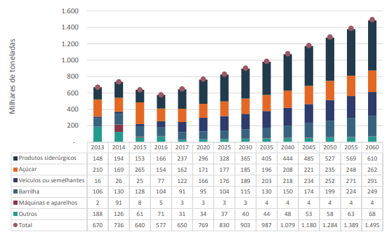
FUNÇÃO DE PROBABILIDADE
ANO | MOV | PARÂMETROS
2020 | 403,897
2021 | 492,927 | 22.04%
2022 | 591,741 | 20.05%
2023 | 550,531 | -6.96%
Média |  | 11.71%
DP |  | 16.20%

Import_Frios
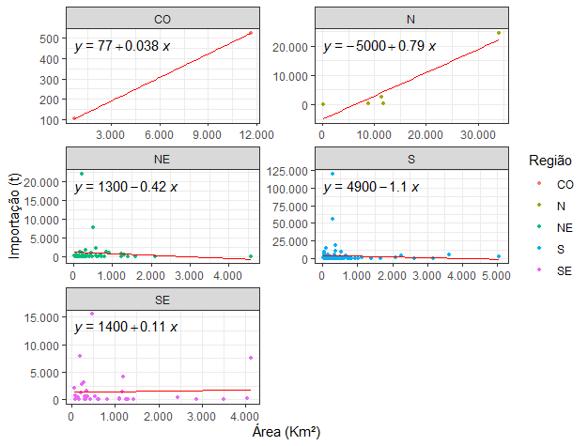
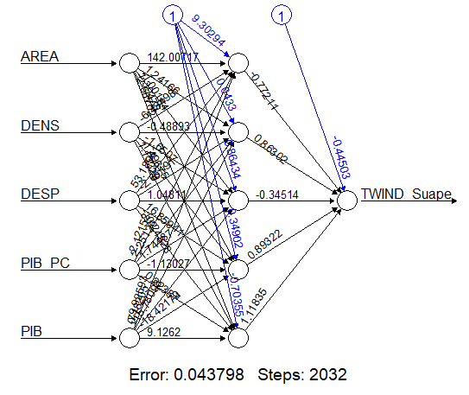
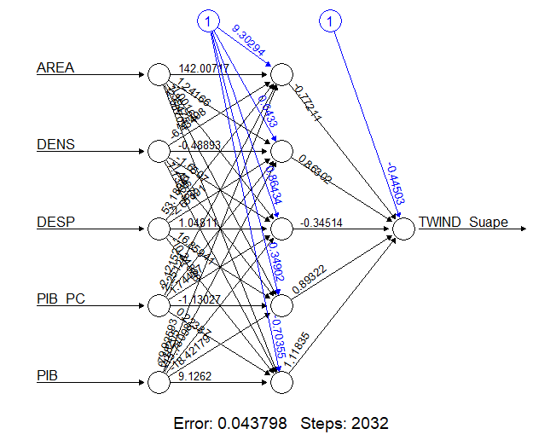
 |  |  |  |  |  |  |  |  |  | Fonte: https://cidades.ibge.gov.br/brasil/pe/pesquisa/10060/60147?tipo=grafico
 |  |  |  |  |  |  |  |  |  | Ano | PIB (x R$ 10^6)
 |  |  |  |  |  |  |  |  | PIB Corr. PE | 2013 | 140,728.00
 |  |  |  |  |  |  |  |  |  | 2014 | 155,143.00 | 0.10243164118 | 1.1024316412
 |  |  |  |  |  |  |  |  |  | 2015 | 156,964.00 | 0.011737558253 | 1.0117375583
 |  |  |  |  |  |  |  |  |  | 2016 | 167,345.00 | 0.066136184093 | 1.0661361841
 |  |  |  |  |  |  |  |  |  | 2017 | 181,610.00 | 0.085243060743 | 1.0852430607
 |  |  |  |  |  |  |  |  |  | 2018 | 186,352.00 | 0.026110896977 | 1.026110897
 |  |  |  |  |  |  |  |  |  | 2019 | 197,853.00 | 0.061716536447 | 1.0617165364
 |  |  |  |  |  |  |  |  |  | 2020 | 193,307.00 | -0.022976654385 | 0.97702334562
 |  |  |  |  |  |  |  |  |  | 2021 | 220,814.00 | 0.14229696804 | 1.142296968
 |  |  |  |  |  |  |  |  |  | Média Geométrica |  |  | 5.85% | a.a.
SH4: 2009
IMPORT DE FRIOS E CONG.(t) | 2025 | 2026 | 2027 | 2028 | 2029 | 2030 | 2031 | 2032 | 2033 | 2034 | 2035 | 2036 | 2037 | 2038 | 2039 | 2040 | 2041 | 2042 | 2043 | 2044 | 2045 | 2046 | 2047 | 2048 | 2049 | 2050 | 2051 | 2052 | 2053 | 2054 | 2055 | 2056 | 2057 | 2058 | 2059
 | Ano 1 | Ano 2 | Ano 3 | Ano 4 | Ano 5 | Ano 6 | Ano 7 | Ano 8 | Ano 9 | Ano 10 | Ano 11 | Ano 12 | Ano 13 | Ano 14 | Ano 15 | Ano 16 | Ano 17 | Ano 18 | Ano 19 | Ano 20 | Ano 21 | Ano 22 | Ano 23 | Ano 24 | Ano 25 | Ano 26 | Ano 27 | Ano 28 | Ano 29 | Ano 30 | Ano 31 | Ano 32 | Ano 33 | Ano 34 | Ano 35
 | 38,972 | 41,253 | 43,668 | 46,224 | 48,929 | 51,793 | 54,825 | 58,034 | 61,431 | 65,027 | 68,833 | 72,862 | 77,127 | 81,641 | 86,420 | 91,479 | 96,833 | 102,501 | 108,501 | 114,852 | 121,574 | 128,690 | 136,223 | 144,196 | 152,637 | 161,571 | 171,028 | 181,039 | 191,636 | 202,853 | 214,726 | 227,295 | 240,599 | 254,682 | 269,590

 | SIMULAÇÃO
 | 38,625 | 25,983 | 39,985 | 34,897 | 66,965 | 62,156 | 65,403 | 54,991 | 28,608 | 64,841 | 37,438 | 58,469 | 82,166 | 88,541 | 77,576 | 115,088 | 102,793 | 80,631 | 105,777 | 146,974 | 98,589 | 113,896 | 125,220 | 167,732 | 214,583 | 219,905 | 105,088 | 223,202 | 180,592 | 285,421 | 159,968 | 131,617 | 170,625 | 285,727 | 224,738
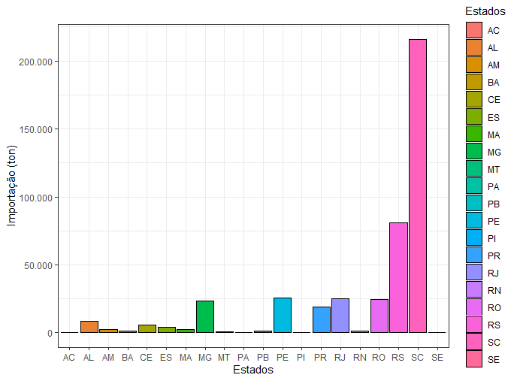
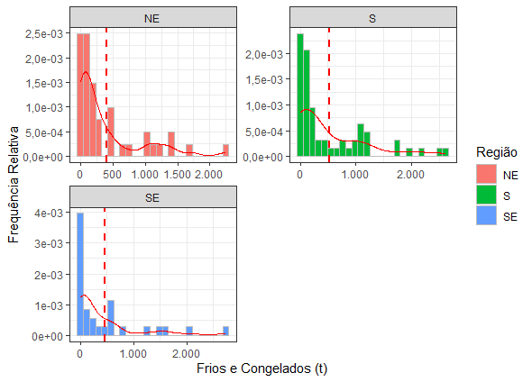
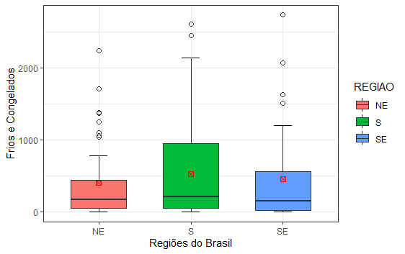
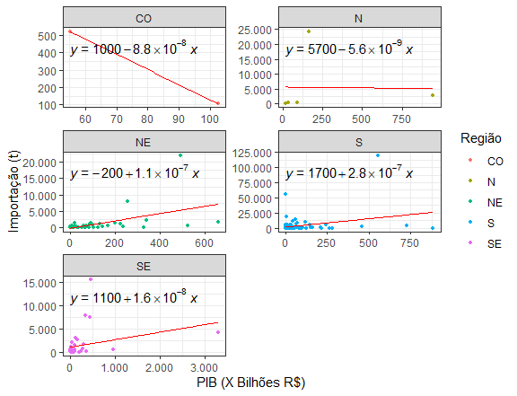
 | FUNÇÃO DE PROBABILIDADE
 | ANO | MOV | PARÂMETROS
 | 2019 | 13,150
 | 2020 | 15,561 | 18.33%
 | 2021 | 16,569 | 6.47%
 | 2022 | 11,912 | -28.11%
 | 2023 | 16,496 | 38.48%
 | Média |  | 8.80%
TEUs | DP |  | 27.93%
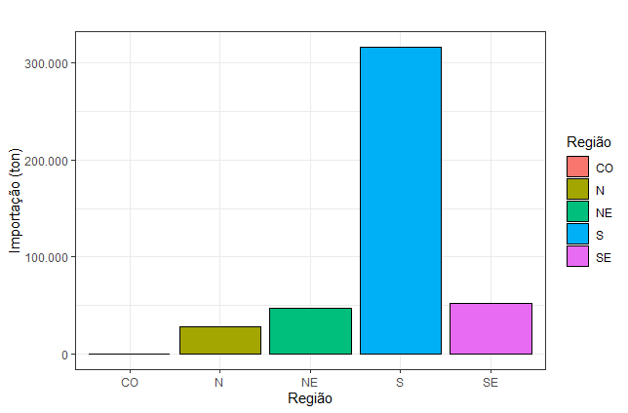
Fator de Uso
60%
Carga Usual (t)
TEUs |  | Carga Máx.(t) |  | 3,592 | 3,802 | 4,024 | 4,260 | 4,509 | 4,773 | 5,053 | 5,348 | 5,661 | 5,993 | 6,344 | 6,715 | 7,108 | 7,524 | 7,964 | 8,431 | 8,924 | 9,446 | 9,999 | 10,585 | 11,204 | 11,860 | 12,554 | 13,289 | 14,067 | 14,890 | 15,762 | 16,684 | 17,661 | 18,695 | 19,789 | 20,947
 | 75% | 21.45
 |  | 12.87
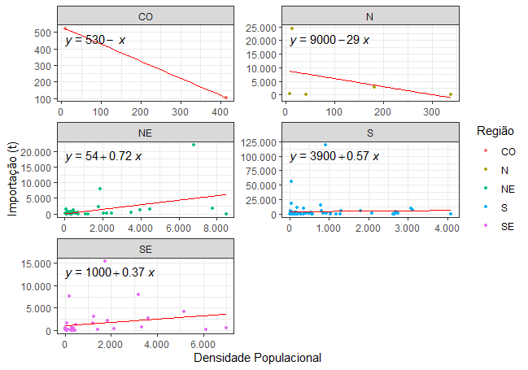
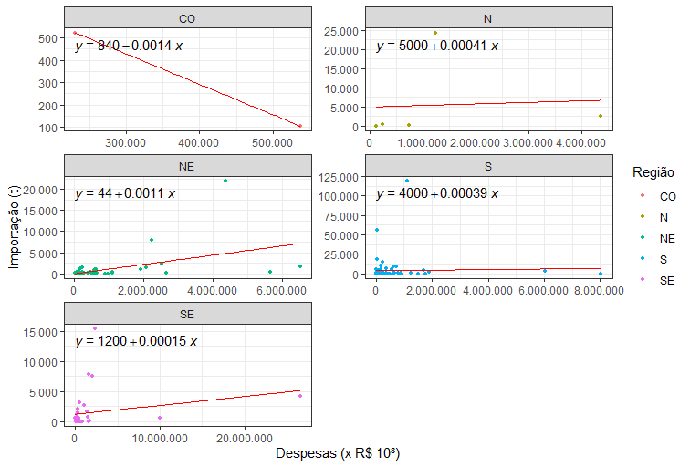
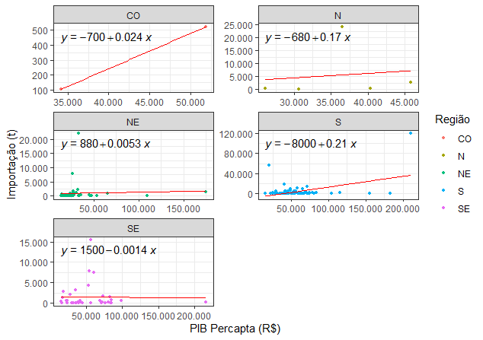
 | 3,028 | 3,205 | 3,393

Export_Frutas
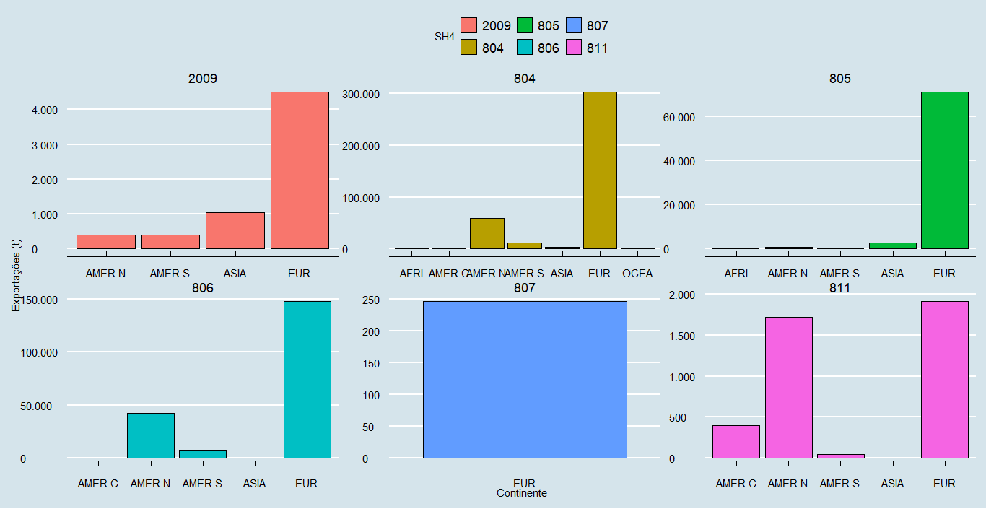
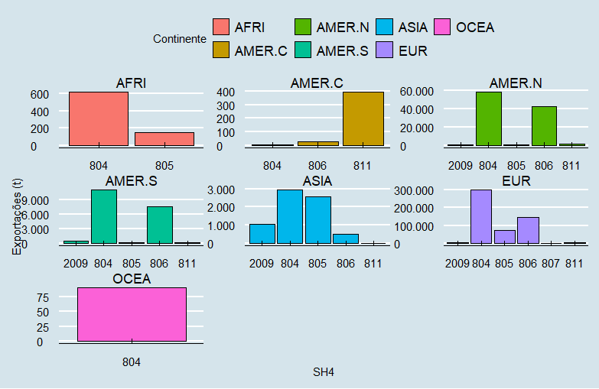
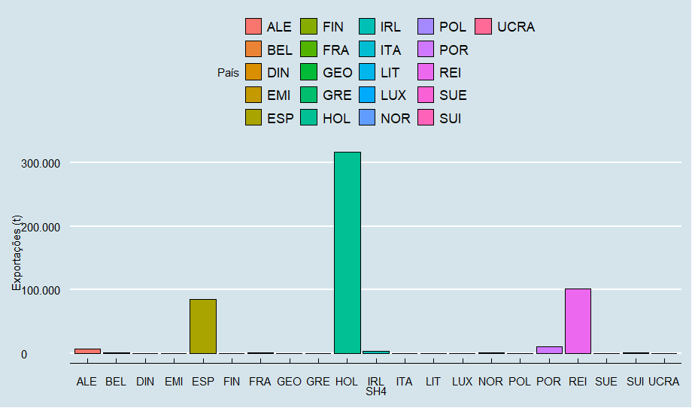
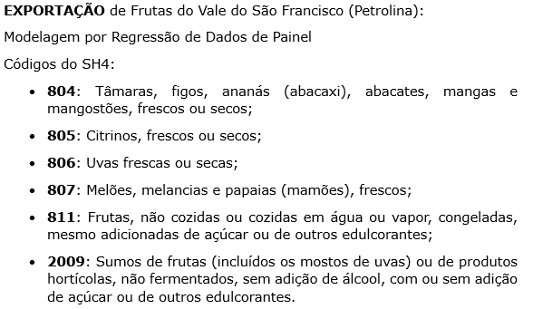
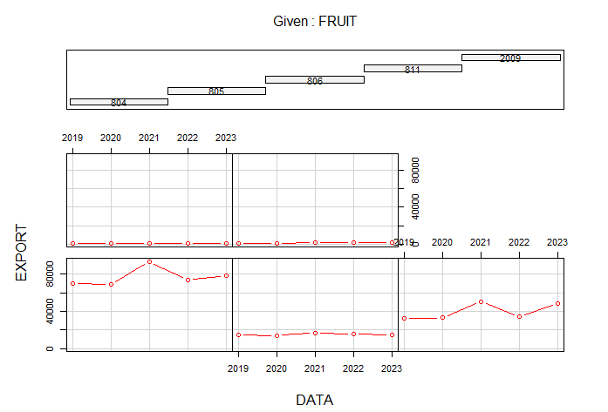
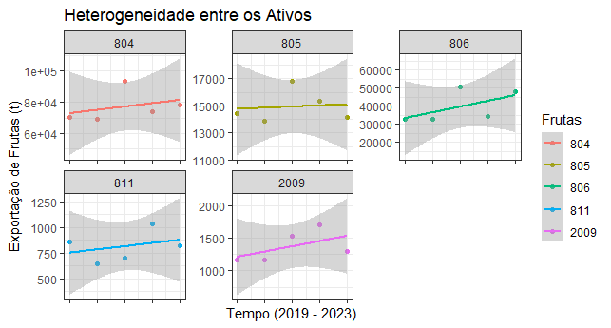
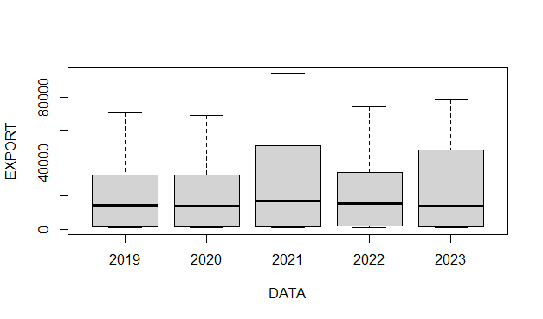
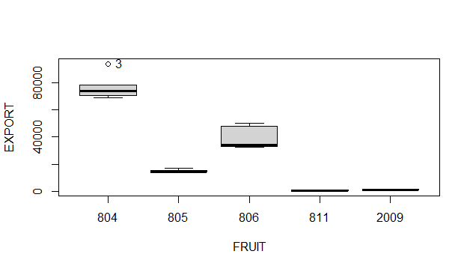

CÁLCULOS REALIZADOS EM LINGUGEM R (Anexo ao EVTEA)
PIB Países (x 10^ 6) | 84,945.50 | 88,812.44 | 92,729.22 | 96,856.62 | 100,930.36 | 105,355.09 | 109,973.79 | 114,794.98 | 119,827.52 | 125,080.69 | 130,564.15 | 136,288.00 | 142,262.79 | 148,499.50 | 155,009.63 | 161,805.16 | 168,898.60 | 176,303.02 | 184,032.04 | 192,099.89 | 200,521.44 | 209,312.18 | 218,488.30 | 228,066.69 | 238,065.00 | 248,501.63 | 259,395.79 | 270,767.55 | 282,637.84 | 295,028.51 | 307,962.38 | 321,463.27 | 335,556.03 | 350,266.60 | 365,622.08

SH4 | Ano 1 | Ano 2 | Ano 3 | Ano 4 | Ano 5 | Ano 6 | Ano 7 | Ano 8 | Ano 9 | Ano 10 | Ano 11 | Ano 12 | Ano 13 | Ano 14 | Ano 15 | Ano 16 | Ano 17 | Ano 18 | Ano 19 | Ano 20 | Ano 21 | Ano 22 | Ano 23 | Ano 24 | Ano 25 | Ano 26 | Ano 27 | Ano 28 | Ano 29 | Ano 30 | Ano 31 | Ano 32 | Ano 33 | Ano 34 | Ano 35
804 | 82,245.89 | 83,722.37 | 85,217.87 | 86,793.79 | 88,349.23 | 90,038.68 | 91,802.19 | 93,643.02 | 95,564.54 | 97,570.31 | 99,664.00 | 101,849.49 | 104,130.78 | 106,512.08 | 108,997.78 | 111,592.45 | 114,300.87 | 117,128.02 | 120,079.11 | 123,159.58 | 126,375.09 | 129,731.58 | 133,235.20 | 136,892.43 | 140,709.98 | 144,694.89 | 148,854.50 | 153,196.47 | 157,728.78 | 162,459.79 | 167,398.20 | 172,553.11 | 177,934.00 | 183,550.80 | 189,413.82
805 | 20,093.89 | 21,570.37 | 23,065.87 | 24,641.79 | 26,197.23 | 27,886.68 | 29,650.19 | 31,491.02 | 33,412.54 | 35,418.31 | 37,512.00 | 39,697.49 | 41,978.78 | 44,360.08 | 46,845.78 | 49,440.45 | 52,148.87 | 54,976.02 | 57,927.11 | 61,007.58 | 64,223.09 | 67,579.58 | 71,083.20 | 74,740.43 | 78,557.98 | 82,542.89 | 86,702.50 | 91,044.47 | 95,576.78 | 100,307.79 | 105,246.20 | 110,401.11 | 115,782.00 | 121,398.80 | 127,261.82
806 | 44,838.89 | 46,315.37 | 47,810.87 | 49,386.79 | 50,942.23 | 52,631.68 | 54,395.19 | 56,236.02 | 58,157.54 | 60,163.31 | 62,257.00 | 64,442.49 | 66,723.78 | 69,105.08 | 71,590.78 | 74,185.45 | 76,893.87 | 79,721.02 | 82,672.11 | 85,752.58 | 88,968.09 | 92,324.58 | 95,828.20 | 99,485.43 | 103,302.98 | 107,287.89 | 111,447.50 | 115,789.47 | 120,321.78 | 125,052.79 | 129,991.20 | 135,146.11 | 140,527.00 | 146,143.80 | 152,006.82
811 | 5,983.89 | 7,460.37 | 8,955.87 | 10,531.79 | 12,087.23 | 13,776.68 | 15,540.19 | 17,381.02 | 19,302.54 | 21,308.31 | 23,402.00 | 25,587.49 | 27,868.78 | 30,250.08 | 32,735.78 | 35,330.45 | 38,038.87 | 40,866.02 | 43,817.11 | 46,897.58 | 50,113.09 | 53,469.58 | 56,973.20 | 60,630.43 | 64,447.98 | 68,432.89 | 72,592.50 | 76,934.47 | 81,466.78 | 86,197.79 | 91,136.20 | 96,291.11 | 101,672.00 | 107,288.80 | 113,151.82
2009 | 6,543.89 | 8,020.37 | 9,515.87 | 11,091.79 | 12,647.23 | 14,336.68 | 16,100.19 | 17,941.02 | 19,862.54 | 21,868.31 | 23,962.00 | 26,147.49 | 28,428.78 | 30,810.08 | 33,295.78 | 35,890.45 | 38,598.87 | 41,426.02 | 44,377.11 | 47,457.58 | 50,673.09 | 54,029.58 | 57,533.20 | 61,190.43 | 65,007.98 | 68,992.89 | 73,152.50 | 77,494.47 | 82,026.78 | 86,757.79 | 91,696.20 | 96,851.11 | 102,232.00 | 107,848.80 | 113,711.82
TOTAL (t) | 159,706.45 | 167,088.83 | 174,566.35 | 182,445.97 | 190,223.15 | 198,670.40 | 207,487.96 | 216,692.09 | 226,299.72 | 236,328.54 | 246,797.02 | 257,724.43 | 269,130.89 | 281,037.40 | 293,465.89 | 306,439.24 | 319,981.33 | 334,117.09 | 348,872.56 | 364,274.90 | 380,352.47 | 397,134.88 | 414,653.01 | 432,939.13 | 452,026.89 | 471,951.46 | 492,749.51 | 514,459.33 | 537,120.89 | 560,775.93 | 585,467.99 | 611,242.53 | 638,147.01 | 666,230.98 | 695,546.12
 | 50%
SIMULAÇÃO
TOTAL (t) | 172,948.13 | 154,039.23 | 173,952.76 | 183,358.20 | 179,147.13 | 202,897.53 | 196,335.12 | 230,039.25 | 252,586.04 | 256,186.16 | 216,665.71 | 266,219.39 | 259,511.03 | 265,294.63 | 266,432.82 | 281,469.71 | 284,147.37 | 330,859.30 | 357,842.03 | 392,977.99 | 384,240.34 | 395,865.51 | 417,183.82 | 433,012.26 | 436,085.90 | 451,730.69 | 442,377.33 | 486,352.66 | 582,162.53 | 536,938.38 | 555,650.76 | 687,050.06 | 581,861.46 | 673,281.99 | 648,581.04
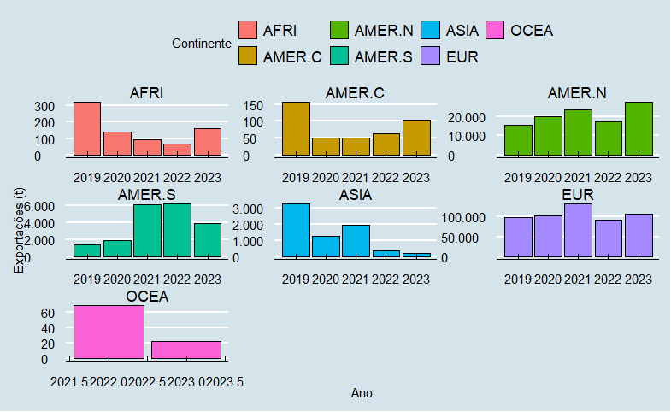
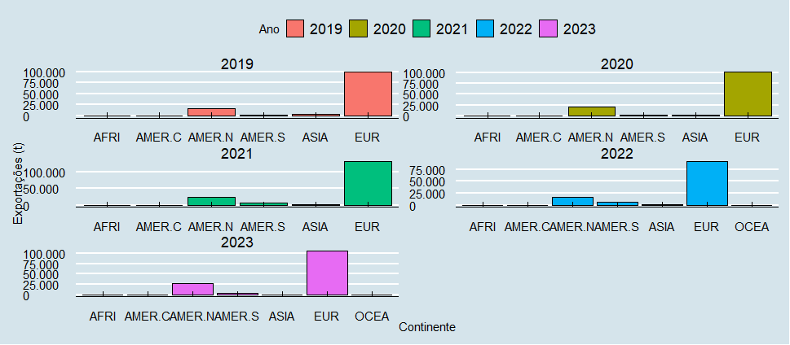
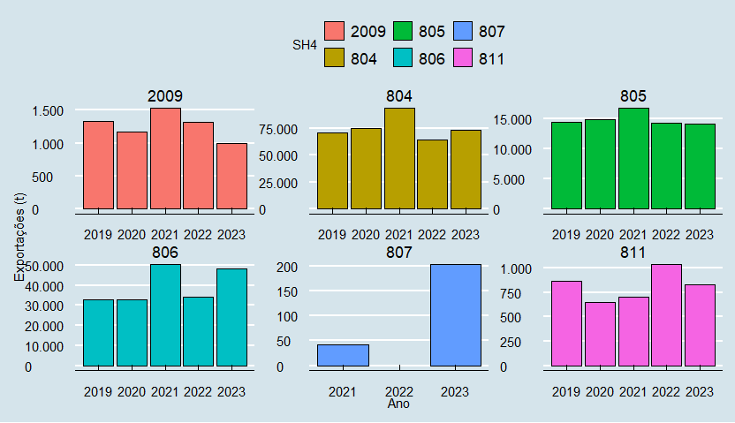
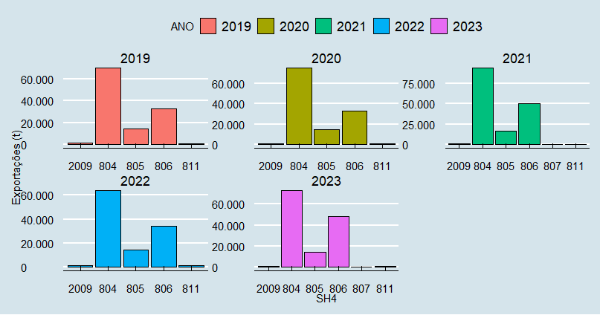
 | Ano | PIB Países
 | 2019 | 65,412.98
 | 2020 | 64,575.41 | -1.28%
 | 2021 | 73,419.84 | 13.70%
 | 2022 | 75,583.65 | 2.95%
 | 2023 | 78,050.59 | 3.26%
 |  | DP | 6.37%

Tarifas
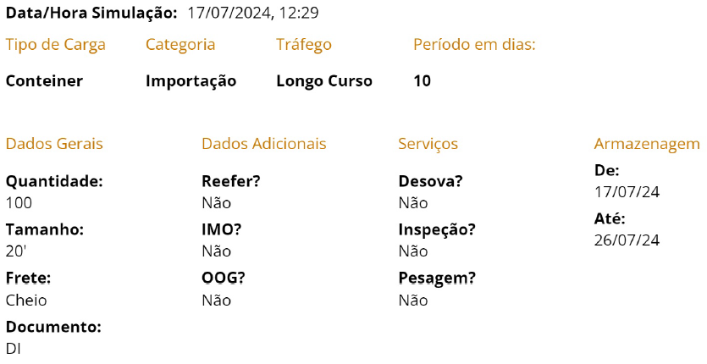

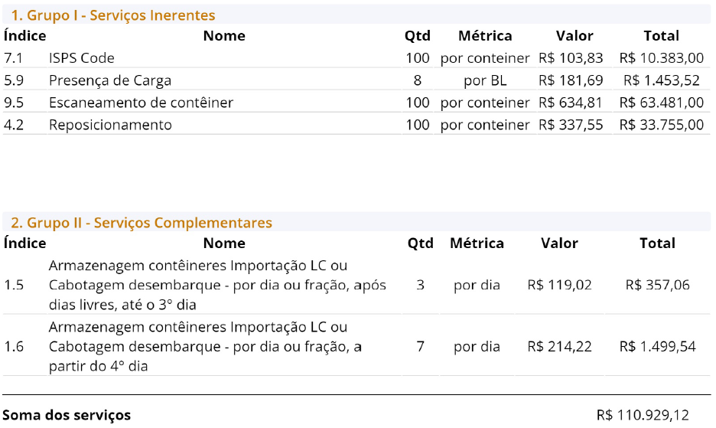

DRE_FC
 |  |  |  | 0% | 0% | 0% | 28% | 25% | 23% | 21% | 19% | 18% | 17% | 16% | 16% | 15% | 15% | 14% | 14% | 13% | 6% | 4% | 4% | 4% | 4% | 4% | 4% | 4% | 4% | 4% | 4% | 4% | 4% | 4% | 4% | 4% | 4%
LUCR REAL | PROJ PDZ 35 DRE - LUCRO REAL | TWIND | 2025 | 2026 | 2027 | 2028 | 2029 | 2030 | 2031 | 2032 | 2033 | 2034 | 2035 | 2036 | 2037 | 2038 | 2039 | 2040 | 2041 | 2042 | 2043 | 2044 | 2045 | 2046 | 2047 | 2048 | 2049 | 2050 | 2051 | 2052 | 2053 | 2054 | 2055 | 2056 | 2057 | 2058 | 2059
 | RECEITA BRUTA |  | Ano 1 | Ano 2 | Ano 3 | Ano 4 | Ano 5 | Ano 6 | Ano 7 | Ano 8 | Ano 9 | Ano 10 | Ano 11 | Ano 12 | Ano 13 | Ano 14 | Ano 15 | Ano 16 | Ano 17 | Ano 18 | Ano 19 | Ano 20 | Ano 21 | Ano 22 | Ano 23 | Ano 24 | Ano 25 | Ano 26 | Ano 27 | Ano 28 | Ano 29 | Ano 30 | Ano 31 | Ano 32 | Ano 33 | Ano 34 | Ano 35
 |  |  | 22,291,912.41 | 22,291,912.41 | 22,291,912.41 | 22,291,912.41 | 28,632,550.79 | 35,786,643.61 | 43,846,549.06 | 52,906,381.44 | 63,071,761.72 | 74,459,023.31 | 87,196,288.68 | 101,424,654.21 | 117,299,494.47 | 134,991,897.84 | 154,690,246.92 | 176,608,316.44 | 200,962,600.33 | 228,010,101.82 | 240,782,560.36 | 249,727,701.97 | 259,103,895.70 | 268,877,034.68 | 279,093,901.53 | 289,775,798.99 | 300,945,089.14 | 312,377,585.34 | 324,588,812.56 | 337,361,350.15 | 350,722,366.02 | 364,700,387.65 | 378,705,217.85 | 393,997,493.39 | 410,001,031.20 | 426,750,529.05 | 444,282,431.85
 | (-) DEDUÇÕES |  | -2,230,223.08 | -2,230,223.08 | -2,224,184.78 | -2,227,400.42 | -2,138,601.07 | -2,423,137.76 | -2,737,062.93 | -3,365,035.63 | -3,833,517.15 | -4,341,720.78 | -5,524,205.73 | -6,268,436.87 | -7,085,901.37 | -8,524,052.58 | -9,595,185.87 | -10,761,002.81 | -12,914,579.88 | -14,432,157.22 | -15,148,909.45 | -16,783,732.95 | -17,366,583.17 | -17,968,743.03 | -19,890,918.16 | -20,606,890.26 | -21,359,553.61 | -23,576,590.45 | -24,464,842.16 | -25,390,966.81 | -28,033,431.50 | -29,122,233.60 | -30,181,031.94 | -31,373,391.22 | -32,625,791.49 | -33,934,117.93 | -35,308,393.99
 | PIS |  | -199,003.82 | -199,003.82 | -197,926.71 | -198,500.32 | -126,108.79 | -113,057.21 | -97,169.03 | -128,381.87 | -121,284.64 | -110,375.12 | -207,702.23 | -213,555.34 | -217,786.92 | -316,524.88 | -331,903.93 | -344,374.98 | -511,312.68 | -540,781.19 | -554,717.77 | -766,553.94 | -786,896.31 | -807,142.77 | -1,058,893.85 | -1,091,336.81 | -1,125,977.69 | -1,419,483.62 | -1,469,017.57 | -1,520,300.96 | -1,872,493.71 | -1,942,043.62 | -2,006,002.40 | -2,082,302.95 | -2,162,969.83 | -2,246,959.56 | -2,335,735.08
 | COFINS |  | -916,623.64 | -916,623.64 | -911,662.44 | -914,304.49 | -580,864.74 | -520,748.37 | -447,566.45 | -591,334.68 | -558,644.42 | -508,394.50 | -956,689.07 | -983,648.82 | -1,003,139.73 | -1,457,932.80 | -1,528,769.60 | -1,586,212.01 | -2,355,137.19 | -2,490,870.94 | -2,555,063.67 | -3,530,793.91 | -3,624,492.08 | -3,717,748.52 | -4,877,329.23 | -5,026,763.50 | -5,186,321.47 | -6,538,227.57 | -6,766,383.96 | -7,002,598.35 | -8,624,819.49 | -8,945,170.60 | -9,239,768.64 | -9,591,213.60 | -9,962,770.11 | -10,349,631.91 | -10,758,537.32
 | ISS |  | -1,114,595.62 | -1,114,595.62 | -1,114,595.62 | -1,114,595.62 | -1,431,627.54 | -1,789,332.18 | -2,192,327.45 | -2,645,319.07 | -3,153,588.09 | -3,722,951.17 | -4,359,814.43 | -5,071,232.71 | -5,864,974.72 | -6,749,594.89 | -7,734,512.35 | -8,830,415.82 | -10,048,130.02 | -11,400,505.09 | -12,039,128.02 | -12,486,385.10 | -12,955,194.79 | -13,443,851.73 | -13,954,695.08 | -14,488,789.95 | -15,047,254.46 | -15,618,879.27 | -16,229,440.63 | -16,868,067.51 | -17,536,118.30 | -18,235,019.38 | -18,935,260.89 | -19,699,874.67 | -20,500,051.56 | -21,337,526.45 | -22,214,121.59
 |  |  |  | 0% | 0% | 0% | 32% | 26% | 23% | 21% | 20% | 18% | 16% | 17% | 16% | 15% | 15% | 14% | 13% | 14% | 6% | 3% | 4% | 4% | 3% | 4% | 4% | 3% | 4% | 4% | 3% | 4% | 4% | 4% | 4% | 4% | 4%
 | RECEITA LÍQUIDA |  | 20,061,689.33 | 20,061,689.33 | 20,067,727.63 | 20,064,511.98 | 26,493,949.72 | 33,363,505.85 | 41,109,486.13 | 49,541,345.82 | 59,238,244.57 | 70,117,302.53 | 81,672,082.95 | 95,156,217.34 | 110,213,593.10 | 126,467,845.26 | 145,095,061.05 | 165,847,313.64 | 188,048,020.45 | 213,577,944.60 | 225,633,650.90 | 232,943,969.02 | 241,737,312.53 | 250,908,291.66 | 259,202,983.37 | 269,168,908.73 | 279,585,535.53 | 288,800,994.89 | 300,123,970.40 | 311,970,383.34 | 322,688,934.52 | 335,578,154.06 | 348,524,185.91 | 362,624,102.17 | 377,375,239.71 | 392,816,411.13 | 408,974,037.85
 | CUSTOS E DESPESAS |  | -10,231,075.00 | -10,231,075.00 | -10,296,353.95 | -10,261,590.21 | -20,989,593.67 | -28,934,691.39 | -37,957,516.85 | -45,125,661.92 | -55,721,177.26 | -67,769,622.06 | -74,608,274.65 | -88,481,906.56 | -104,100,287.50 | -115,808,571.51 | -134,574,857.47 | -155,737,105.80 | -169,973,953.16 | -195,235,484.20 | -207,163,301.58 | -203,269,887.38 | -211,413,210.44 | -219,959,290.99 | -214,918,516.88 | -223,634,174.03 | -232,704,017.21 | -226,348,275.26 | -235,557,444.63 | -245,221,898.22 | -237,237,898.99 | -247,000,774.53 | -257,129,314.65 | -267,797,314.49 | -278,911,950.87 | -290,571,161.78 | -302,722,730.22
 | CUSTOS OPERACIONAIS |  | -6,348,609.56 | -6,348,609.56 | -6,348,609.56 | -6,348,609.56 | -13,276,314.60 | -21,202,512.32 | -30,244,237.78 | -37,393,482.85 | -48,007,898.19 | -60,037,442.99 | -66,894,995.58 | -80,749,727.49 | -96,387,008.43 | -108,076,392.44 | -126,861,578.40 | -148,004,926.72 | -162,260,674.09 | -187,503,305.13 | -199,450,022.51 | -195,537,708.31 | -203,699,931.37 | -212,227,111.92 | -207,205,237.81 | -215,901,994.96 | -224,990,738.14 | -218,616,096.19 | -227,844,165.56 | -237,489,719.15 | -229,524,619.92 | -239,268,595.46 | -249,416,035.58 | -260,065,135.42 | -271,198,671.80 | -282,838,982.71 | -295,009,451.15
 | DESPESAS ADMINISTRATIVAS |  | -1,909,599.21 | -1,909,599.21 | -1,909,599.21 | -1,909,599.21 | -5,728,797.63 | -5,728,797.63 | -5,728,797.63 | -5,728,797.63 | -5,728,797.63 | -5,728,797.63 | -5,728,797.63 | -5,728,797.63 | -5,728,797.63 | -5,728,797.63 | -5,728,797.63 | -5,728,797.63 | -5,728,797.63 | -5,728,797.63 | -5,728,797.63 | -5,728,797.63 | -5,728,797.63 | -5,728,797.63 | -5,728,797.63 | -5,728,797.63 | -5,728,797.63 | -5,728,797.63 | -5,728,797.63 | -5,728,797.63 | -5,728,797.63 | -5,728,797.63 | -5,728,797.63 | -5,728,797.63 | -5,728,797.63 | -5,728,797.63 | -5,728,797.63
 | AMBIENTAIS |  | -689,319.48 | -689,319.48 | -754,598.43 | -719,834.69 | -700,934.69 | -719,834.69 | -700,934.69 | -719,834.69 | -700,934.69 | -719,834.69 | -700,934.69 | -719,834.69 | -700,934.69 | -719,834.69 | -700,934.69 | -719,834.69 | -700,934.69 | -719,834.69 | -700,934.69 | -719,834.69 | -700,934.69 | -719,834.69 | -700,934.69 | -719,834.69 | -700,934.69 | -719,834.69 | -700,934.69 | -719,834.69 | -700,934.69 | -719,834.69 | -700,934.69 | -719,834.69 | -700,934.69 | -719,834.69 | -700,934.69
 | ARRENDAMENTO |  | -1,283,546.75 | -1,283,546.75 | -1,283,546.75 | -1,283,546.75 | -1,283,546.75 | -1,283,546.75 | -1,283,546.75 | -1,283,546.75 | -1,283,546.75 | -1,283,546.75 | -1,283,546.75 | -1,283,546.75 | -1,283,546.75 | -1,283,546.75 | -1,283,546.75 | -1,283,546.75 | -1,283,546.75 | -1,283,546.75 | -1,283,546.75 | -1,283,546.75 | -1,283,546.75 | -1,283,546.75 | -1,283,546.75 | -1,283,546.75 | -1,283,546.75 | -1,283,546.75 | -1,283,546.75 | -1,283,546.75 | -1,283,546.75 | -1,283,546.75 | -1,283,546.75 | -1,283,546.75 | -1,283,546.75 | -1,283,546.75 | -1,283,546.75
 |  |  |  | 0% | -1% | 0% | -44% | -20% | -29% | 40% | -20% | -33% | 201% | -6% | -8% | 74% | -1% | -4% | 79% | 1% | 1% | 61% | 2% | 2% | 43% | 3% | 3% | 33% | 3% | 3% | 28% | 4% | 3% | 4% | 4% | 4% | 4%
 | EBITDA |  | 9,830,614.33 | 9,830,614.33 | 9,771,373.68 | 9,802,921.77 | 5,504,356.04 | 4,428,814.46 | 3,151,969.28 | 4,415,683.90 | 3,517,067.31 | 2,347,680.47 | 7,063,808.30 | 6,674,310.79 | 6,113,305.60 | 10,659,273.76 | 10,520,203.57 | 10,110,207.84 | 18,074,067.29 | 18,342,460.40 | 18,470,349.32 | 29,674,081.63 | 30,324,102.09 | 30,949,000.67 | 44,284,466.49 | 45,534,734.70 | 46,881,518.32 | 62,452,719.64 | 64,566,525.77 | 66,748,485.12 | 85,451,035.52 | 88,577,379.52 | 91,394,871.26 | 94,826,787.69 | 98,463,288.85 | 102,245,249.35 | 106,251,307.63 | 44.10% | 44.10% | 43.83% | 43.98% | 19.22% | 12.38% | 7.19% | 8.35% | 5.58% | 3.15% | 8.10% | 6.58% | 5.21% | 7.90% | 6.80% | 5.72% | 8.99% | 8.04% | 7.67% | 11.88% | 11.70% | 11.51% | 15.87% | 15.71% | 15.58% | 19.99% | 19.89% | 19.79% | 24.36% | 24.29% | 24.13% | 24.07% | 24.02% | 23.96% | 23.92%
 | DEPRECIAÇÃO |  | - | -133,000.00 | -591,000.00 | -913,000.00 | -2,711,500.00 | -3,978,000.00 | -3,978,000.00 | -3,798,000.00 | -3,734,000.00 | -2,906,000.00 | -2,106,000.00 | -2,053,000.00 | -1,834,000.00 | -1,779,000.00 | -1,159,000.00 | -1,039,000.00 | -1,039,000.00 | -1,039,000.00 | -1,039,000.00 | -1,039,000.00 | -1,039,000.00 | -1,039,000.00 | -1,039,000.00 | -1,004,000.00 | -1,004,000.00 | -1,004,000.00 | -924,000.00 | -865,000.00 | -697,000.00 | -346,500.00 | - | - | - | - | - |  |  |  |  |  |  |  |  |  |  |  |  |  |  |  |  |  |  |  |  |  |  |  |  |  |  |  |  |  |  |  |  |  |  | 17.36%
 | EBIT |  | 9,830,614.33 | 9,697,614.33 | 9,180,373.68 | 8,889,921.77 | 2,792,856.04 | 450,814.46 | -826,030.72 | 617,683.90 | -216,932.69 | -558,319.53 | 4,957,808.30 | 4,621,310.79 | 4,279,305.60 | 8,880,273.76 | 9,361,203.57 | 9,071,207.84 | 17,035,067.29 | 17,303,460.40 | 17,431,349.32 | 28,635,081.63 | 29,285,102.09 | 29,910,000.67 | 43,245,466.49 | 44,530,734.70 | 45,877,518.32 | 61,448,719.64 | 63,642,525.77 | 65,883,485.12 | 84,754,035.52 | 88,230,879.52 | 91,394,871.26 | 94,826,787.69 | 98,463,288.85 | 102,245,249.35 | 106,251,307.63 | 44.10% | 43.50% | 41.18% | 39.88% | 9.75% | 1.26% | -1.88% | 1.17% | -0.34% | -0.75% | 5.69% | 4.56% | 3.65% | 6.58% | 6.05% | 5.14% | 8.48% | 7.59% | 7.24% | 11.47% | 11.30% | 11.12% | 15.49% | 15.37% | 15.24% | 19.67% | 19.61% | 19.53% | 24.17% | 24.19% | 24.13% | 24.07% | 24.02% | 23.96% | 23.92%
 | JUROS |  | -3,894,660.00 | -3,635,016.00 | -3,375,372.00 | -3,115,728.00 | -2,856,084.00 | -2,596,440.00 | -2,336,796.00 | -2,077,152.00 | -1,817,508.00 | -1,557,864.00 | -1,298,220.00 | -1,038,576.00 | -778,932.00 | -519,288.00 | -259,644.00 | - | - | - | - | - | - | - | - | - | - | - | - | - | - | - | - | - | - | - | -
 | LUCRO LÍQUIDO |  | 5,935,954.33 | 6,062,598.33 | 5,805,001.68 | 5,774,193.77 | -63,227.96 | -2,145,625.54 | -3,162,826.72 | -1,459,468.10 | -2,034,440.69 | -2,116,183.53 | 3,659,588.30 | 3,582,734.79 | 3,500,373.60 | 8,360,985.76 | 9,101,559.57 | 9,071,207.84 | 17,035,067.29 | 17,303,460.40 | 17,431,349.32 | 28,635,081.63 | 29,285,102.09 | 29,910,000.67 | 43,245,466.49 | 44,530,734.70 | 45,877,518.32 | 61,448,719.64 | 63,642,525.77 | 65,883,485.12 | 84,754,035.52 | 88,230,879.52 | 91,394,871.26 | 94,826,787.69 | 98,463,288.85 | 102,245,249.35 | 106,251,307.63

 | SD INICIAL A COMPENSAR |  | - | - | - | - | - | 63,227.96 | 2,208,853.50 | 5,371,680.22 | 6,831,148.32 | 8,865,589.01 | 10,981,772.54 | 9,883,896.05 | 8,809,075.61 | 7,758,963.53 | 5,250,667.80 | 2,520,199.93 | - | - | - | - | - | - | - | - | - | - | - | - | - | - | - | - | - | - | -
 | SD UTILIZADO - 30% |  | - | - | - | - | - | - | - | - | - | - | 1,097,876.49 | 1,074,820.44 | 1,050,112.08 | 2,508,295.73 | 2,730,467.87 | 2,520,199.93 | - | - | - | - | - | - | - | - | - | - | - | - | - | - | - | - | - | - | -
 | SD FINAL A COMPENSAR |  | - | - | - | - | 63,227.96 | 2,208,853.50 | 5,371,680.22 | 6,831,148.32 | 8,865,589.01 | 10,981,772.54 | 9,883,896.05 | 8,809,075.61 | 7,758,963.53 | 5,250,667.80 | 2,520,199.93 | - | - | - | - | - | - | - | - | - | - | - | - | - | - | - | - | - | - | - | -

 | IR 15% |  | 1,474,592.15 | 1,454,642.15 | 1,377,056.05 | 1,333,488.27 | 418,928.41 | 67,622.17 | - | 92,652.58 | - | - | 578,989.77 | 531,973.55 | 484,379.03 | 955,796.70 | 994,610.36 | 982,651.19 | 2,555,260.09 | 2,595,519.06 | 2,614,702.40 | 4,295,262.25 | 4,392,765.31 | 4,486,500.10 | 6,486,819.97 | 6,679,610.20 | 6,881,627.75 | 9,217,307.95 | 9,546,378.87 | 9,882,522.77 | 12,713,105.33 | 13,234,631.93 | 13,709,230.69 | 14,224,018.15 | 14,769,493.33 | 15,336,787.40 | 15,937,696.15
 | Adic. IR 10% |  | 959,061.43 | 945,761.43 | 894,037.37 | 864,992.18 | 255,285.60 | 21,081.45 | - | 37,768.39 | - | - | 471,780.83 | 438,131.08 | 403,930.56 | 864,027.38 | 912,120.36 | 883,120.78 | 1,679,506.73 | 1,706,346.04 | 1,719,134.93 | 2,839,508.16 | 2,904,510.21 | 2,967,000.07 | 4,300,546.65 | 4,429,073.47 | 4,563,751.83 | 6,120,871.96 | 6,340,252.58 | 6,564,348.51 | 8,451,403.55 | 8,799,087.95 | 9,115,487.13 | 9,458,678.77 | 9,822,328.88 | 10,200,524.93 | 10,601,130.76
 | CSLL |  | 884,755.29 | 872,785.29 | 826,233.63 | 800,092.96 | 251,357.04 | 40,573.30 | - | 55,591.55 | - | - | 347,393.86 | 319,184.13 | 290,627.42 | 573,478.02 | 596,766.21 | 589,590.71 | 1,533,156.06 | 1,557,311.44 | 1,568,821.44 | 2,577,157.35 | 2,635,659.19 | 2,691,900.06 | 3,892,091.98 | 4,007,766.12 | 4,128,976.65 | 5,530,384.77 | 5,727,827.32 | 5,929,513.66 | 7,627,863.20 | 7,940,779.16 | 8,225,538.41 | 8,534,410.89 | 8,861,696.00 | 9,202,072.44 | 9,562,617.69

 | IMPOSTO SOBRE LUCRO (IR + CSLL) |  | -3,318,408.87 | -3,273,188.87 | -3,097,327.05 | -2,998,573.40 | -925,571.05 | -129,276.92 | - | -186,012.53 | - | - | -1,398,164.46 | -1,289,288.76 | -1,178,937.01 | -2,393,302.10 | -2,503,496.93 | -2,455,362.68 | -5,767,922.88 | -5,859,176.53 | -5,902,658.77 | -9,711,927.76 | -9,932,934.71 | -10,145,400.23 | -14,679,458.61 | -15,116,449.80 | -15,574,356.23 | -20,868,564.68 | -21,614,458.76 | -22,376,384.94 | -28,792,372.08 | -29,974,499.04 | -31,050,256.23 | -32,217,107.81 | -33,453,518.21 | -34,739,384.78 | -36,101,444.60

 | LUCRO LÍQUIDO |  | 6,512,205.45 | 6,424,425.45 | 6,083,046.63 | 5,891,348.37 | 1,867,284.99 | 321,537.54 | -826,030.72 | 431,671.37 | -216,932.69 | -558,319.53 | 3,559,643.83 | 3,332,022.02 | 3,100,368.60 | 6,486,971.65 | 6,857,706.65 | 6,615,845.16 | 11,267,144.41 | 11,444,283.86 | 11,528,690.55 | 18,923,153.88 | 19,352,167.38 | 19,764,600.44 | 28,566,007.88 | 29,414,284.90 | 30,303,162.09 | 40,580,154.96 | 42,028,067.01 | 43,507,100.18 | 55,961,663.45 | 58,256,380.49 | 60,344,615.03 | 62,609,679.87 | 65,009,770.64 | 67,505,864.57 | 70,149,863.04

 | FLUXO DE CAIXA (L. REAL) |  | Ano 1 | Ano 2 | Ano 3 | Ano 4 | Ano 5 | Ano 6 | Ano 7 | Ano 8 | Ano 9 | Ano 10 | Ano 11 | Ano 12 | Ano 13 | Ano 14 | Ano 15 | Ano 16 | Ano 17 | Ano 18 | Ano 19 | Ano 20 | Ano 21 | Ano 22 | Ano 23 | Ano 24 | Ano 25 | Ano 26 | Ano 27 | Ano 28 | Ano 29 | Ano 30 | Ano 31 | Ano 32 | Ano 33 | Ano 34 | Ano 35
 |  |  | 5,549,875.77 | 2,531,242.17 | 2,812,962.72 | -2,743,643.23 | -3,623,288.03 | 1,916,185.70 | 697,248.60 | 1,957,849.63 | 1,098,097.12 | -108,833.51 | 3,577,953.15 | 3,001,557.22 | 2,536,928.59 | 6,179,402.04 | 5,635,819.11 | 7,625,103.12 | 12,688,442.98 | 12,497,843.27 | 12,574,628.09 | 20,569,917.99 | 20,426,428.76 | 20,837,499.05 | 30,328,411.24 | 30,485,129.59 | 31,380,220.49 | 42,428,839.31 | 43,064,498.13 | 44,488,815.23 | 57,668,517.96 | 58,762,679.15 | 60,487,771.30 | 62,795,849.58 | 65,207,038.37 | 67,711,022.97 | 70,367,177.98 |  | 87,233,685.49
 | LUCRO LÍQUIDO |  | 6,512,205.45 | 6,424,425.45 | 6,083,046.63 | 5,891,348.37 | 1,867,284.99 | 321,537.54 | -826,030.72 | 431,671.37 | -216,932.69 | -558,319.53 | 3,559,643.83 | 3,332,022.02 | 3,100,368.60 | 6,486,971.65 | 6,857,706.65 | 6,615,845.16 | 11,267,144.41 | 11,444,283.86 | 11,528,690.55 | 18,923,153.88 | 19,352,167.38 | 19,764,600.44 | 28,566,007.88 | 29,414,284.90 | 30,303,162.09 | 40,580,154.96 | 42,028,067.01 | 43,507,100.18 | 55,961,663.45 | 58,256,380.49 | 60,344,615.03 | 62,609,679.87 | 65,009,770.64 | 67,505,864.57 | 70,149,863.04
 | DEPRECIAÇÃO |  | - | 133,000.00 | 591,000.00 | 913,000.00 | 2,711,500.00 | 3,978,000.00 | 3,978,000.00 | 3,798,000.00 | 3,734,000.00 | 2,906,000.00 | 2,106,000.00 | 2,053,000.00 | 1,834,000.00 | 1,779,000.00 | 1,159,000.00 | 1,039,000.00 | 1,039,000.00 | 1,039,000.00 | 1,039,000.00 | 1,039,000.00 | 1,039,000.00 | 1,039,000.00 | 1,039,000.00 | 1,004,000.00 | 1,004,000.00 | 1,004,000.00 | 924,000.00 | 865,000.00 | 697,000.00 | 346,500.00 | - | - | - | - | -
 | VAR. CG |  | 2,217,070.31 | 3,716.71 | 20,316.09 | -1,681,841.60 | -182,923.02 | -22,951.84 | -94,320.68 | 88,578.25 | -58,570.20 | -96,113.99 | 272,709.32 | -23,064.81 | -37,040.01 | 273,830.39 | -20,487.53 | -29,742.04 | 382,298.57 | 14,559.41 | 6,937.54 | 607,764.11 | 35,261.38 | 33,898.61 | 723,403.35 | 66,844.69 | 73,058.40 | 844,684.35 | 112,431.13 | 116,715.06 | 1,009,854.52 | 159,798.66 | 143,156.26 | 186,169.71 | 197,267.73 | 205,158.41 | 217,314.94
 | AMORTIZAÇÃO |  | -2,360,400.00 | -2,360,400.00 | -2,360,400.00 | -2,360,400.00 | -2,360,400.00 | -2,360,400.00 | -2,360,400.00 | -2,360,400.00 | -2,360,400.00 | -2,360,400.00 | -2,360,400.00 | -2,360,400.00 | -2,360,400.00 | -2,360,400.00 | -2,360,400.00 | - | - | - | - | - | - | - | - | - | - | - | - | - | - | - | - | - | - | - | -
 | CAPEX (% Próprio) | 30% | -819,000.00 | -1,669,500.00 | -1,521,000.00 | -5,505,750.00 | -5,658,750.00 | - | - | - | - | - | - | - | - | - | - | - | - | - | - | - | -
 |  | VPL | R$ 78,064,506.34

 |  | TMA | 9.54% | a.a. | Ano | FC | VPL | Payback |  |  | FC | FC cap/desc | FV | PV |  |  |  |  |  |  |  |  |  |  |  |  |  | #REF!
 |  | TIR | #NUM! | a.a. | 1 | 5,549,875.77 | 5,549,875.77 | FALSE | anos |  | 5,549,875.77 | 6,215,860.86 | 22,673,203,840.73 | 3,397,003.42 |  |  |  |  |  |  |  |  |  |  |  |  |  | #REF!
 |  | VPL | R$ 85,512,502.93 |  | 2 | 2,531,242.17 | 7,860,650.96 |  |  |  | 2,531,242.17 | 3,175,190.17 | TER
 |  | Payback | FALSE | anos | 3 | 2,812,962.72 | 10,204,944.41 | Arrend/ano | -1,283,546.75 |  | 2,812,962.72 | 3,952,010.08 | 28.6083% | a.a. |  |  |  |  |  |  |  |  |  |  |  |  |  | #REF!
 |  |  |  |  | 4 | -2,743,643.23 | 8,117,573.46 | Arrend/mês | -106,962.23 |  | -2,743,643.23 | -1,568,686.92
 |  | TER | 28.6083% |  | 5 | -3,623,288.03 | 5,601,062.32 | Área (m²): | 50,984.23 |  | -3,623,288.03 | -1,801,414.51
 |  | Tx Reinv | 12% | a.a. | 6 | 1,916,185.70 | 6,816,010.04 | R$/m²/mês | -2.10 |  | 1,916,185.70 | 3,782,210.80
 |  | Tx Financ | 15% | a.a. | 7 | 697,248.60 | 7,219,591.91 |  |  |  | 697,248.60 | 1,541,394.52
 |  |  |  |  | 8 | 1,957,849.63 | 8,254,132.01 |  |  |  | 1,957,849.63 | 4,847,563.58
 |  |  |  |  | 9 | 1,098,097.12 | 8,783,835.39 |  |  |  | 1,098,097.12 | 3,045,109.78
 |  |  |  |  | 10 | -108,833.51 | 8,735,908.57 |  |  |  | -108,833.51 | -26,901.98
 |  |  |  |  | 11 | 3,577,953.15 | 10,174,291.90 |  |  |  | 3,577,953.15 | 12,446,088.91
 |  |  |  |  | 12 | 3,001,557.22 | 11,275,858.15 |  |  |  | 3,001,557.22 | 11,693,994.86
 |  |  |  |  | 13 | 2,536,928.59 | 12,125,813.74 |  |  |  | 2,536,928.59 | 11,069,870.43
 |  |  |  |  | 14 | 6,179,402.04 | 14,015,799.12 |  |  |  | 6,179,402.04 | 30,199,431.63
 |  |  |  |  | 15 | 5,635,819.11 | 15,589,394.37 |  |  |  | 5,635,819.11 | 30,848,026.52
 |  |  |  |  | 16 | 7,625,103.12 | 17,532,989.09 |  |  |  | 7,625,103.12 | 46,744,883.74
 |  |  |  |  | 17 | 12,688,442.98 | 20,485,505.52 |  |  |  | 12,688,442.98 | 87,119,368.34
 |  |  |  |  | 18 | 12,497,843.27 | 23,140,374.32 |  |  |  | 12,497,843.27 | 96,107,987.24
 |  |  |  |  | 19 | 12,574,628.09 | 25,578,898.90 |  |  |  | 12,574,628.09 | 108,302,275.08
 |  |  |  |  | 20 | 20,569,917.99 | 29,220,467.94 |  |  |  | 20,569,917.99 | 198,423,457.81
 |  |  |  |  | 21 | 20,426,428.76 | 32,521,672.46 |  |  |  | 20,426,428.76 | 220,684,036.94
 |  |  |  |  | 22 | 20,837,499.05 | 35,595,996.06 |  |  |  | 20,837,499.05 | 252,140,199.30
 |  |  |  |  | 23 | 30,328,411.24 | 39,680,860.48 |  |  |  | 30,328,411.24 | 411,021,161.00
 |  |  |  |  | 24 | 30,485,129.59 | 43,429,209.57 |  |  |  | 30,485,129.59 | 462,722,470.00
 |  |  |  |  | 25 | 31,380,220.49 | 46,951,555.25 |  |  |  | 31,380,220.49 | 533,465,769.38
 |  |  |  |  | 26 | 42,428,839.31 | 51,299,270.93 |  |  |  | 42,428,839.31 | 807,848,160.99
 |  |  |  |  | 27 | 43,064,498.13 | 55,327,770.98 |  |  |  | 43,064,498.13 | 918,345,289.06
 |  |  |  |  | 28 | 44,488,815.23 | 59,127,029.30 |  |  |  | 44,488,815.23 | 1,062,564,923.14
 |  |  |  |  | 29 | 57,668,517.96 | 63,622,868.53 |  |  |  | 57,668,517.96 | 1,542,628,845.49
 |  |  |  |  | 30 | 58,762,679.15 | 67,804,998.93 |  |  |  | 58,762,679.15 | 1,760,525,290.84
 |  |  |  |  | 31 | 60,487,771.30 | 71,734,953.81 |  |  |  | 60,487,771.30 | 2,029,673,987.47
 |  |  |  |  | 32 | 62,795,849.58 | 75,459,513.34 |  |  |  | 62,795,849.58 | 2,359,976,432.40
 |  |  |  |  | 33 | 65,207,038.37 | 78,990,226.66 |  |  |  | 65,207,038.37 | 2,744,664,237.86
 |  |  |  |  | 34 | 67,711,022.97 | 82,337,193.07 |  |  |  | 67,711,022.97 | 3,192,068,084.19
 |  |  |  |  | 35 | 70,367,177.98 | 85,512,502.93 |  |  |  | 70,367,177.98 | 3,715,360,228.30
 |  |  |  |  | > 35 anos

